상품제안서
클래식레더 A4메모패드(기본형) | 상품코드: S38842

 |  |  |  |  |  |  | 02-713-8555 | www.synergygift.co.kr
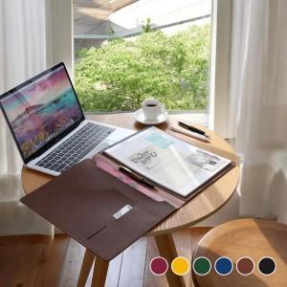  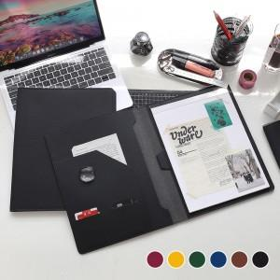

【상세/제작정보】

【인쇄/포장옵션】 | 불박, 금박, 은박 / 포장지포장

【공급단가】 | 수량 | 50~ | 100~ | 500~ | 1,000~ | 3,000~
*VAT별도 | 볼펜미포함 | 11,050원 | 10,450원 | 9,940원 | 9,690원 | 9,520원
 | 볼펜포함 | 11,890원 | 11,250원 | 10,700원 | 10,430원 | 10,240원

【상품 URL】 | https://www.synergygift.co.kr:443/src/goods_detail.php?gdno=38842

